信用交易
融资融券市场交易数据统计(2024-07-01)

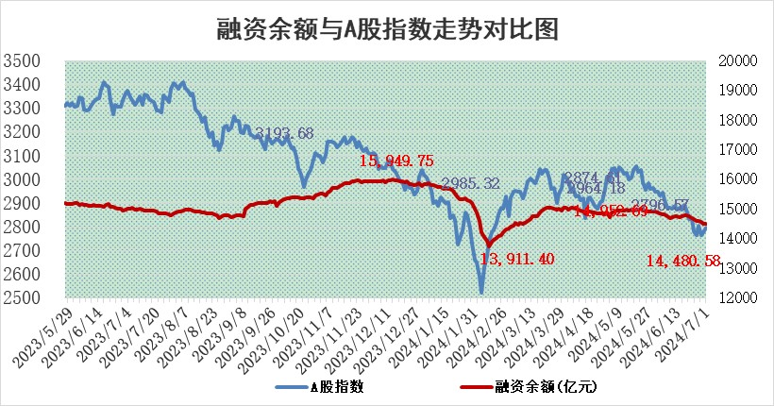
标的证券 | 融资融券余额（亿元） | 融资余额（亿元） | 融券余额（亿元） | 融资买入额（亿元） | 融资融券规模变化（亿元） | 融资余额增幅(‰) | 融券余额增幅(%)
统计数据 | 14,811.09 | 14,480.58 | 320.04 | 540.66 | 2.10 | -0.15 | 1.37

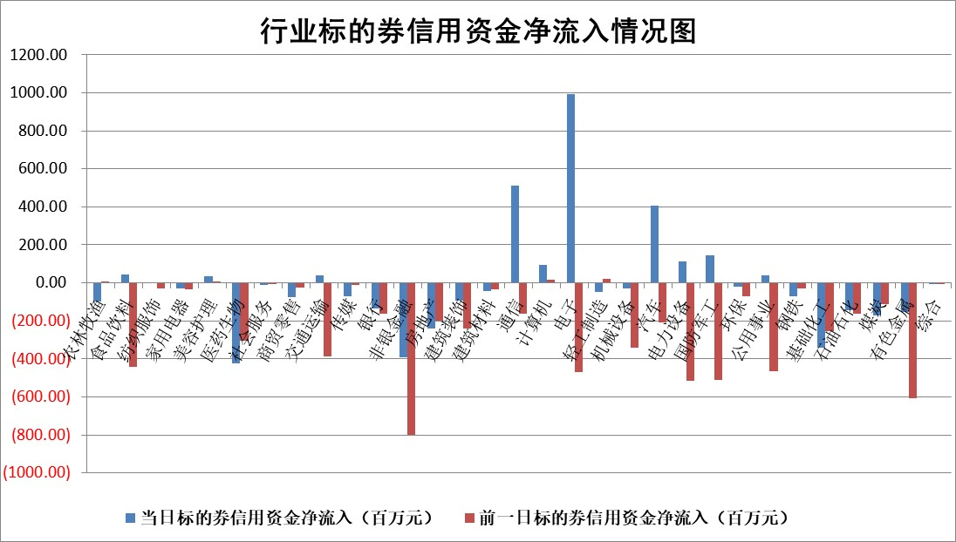

 |  |  |  |  |  |  |  | 2

 |  |  |  |  |  |  |  | 5
标的基金代码 | 标的基金简称 | 融资余额/市值(%) | 融资余额增幅(%) | 融资买入额/成交金额(%) | （融资余额净增额-融券余额净增额）/市值(‱) | 融券余额降幅(%) | ABS[（融资余额净增额-融券余额净增额）/市值净增额-1](%)
159902 | 华夏中小板ETF | 1.29 | -2.48 | 0.51 | -3.29 | -0.41 | 108.06
159915 | 易方达创业板ETF | 2.23 | 3.78 | 217720.00 | 8.12 | -0.04 | 166.96
159919 | 嘉实沪深300ETF | 0.66 | -2.18 | 10.90 | -1.42 | 1.15 | 104.30
159920 | 华夏恒生ETF | 40.62 | -0.10 | 3.13 | -3.98 | -0.28 | 114.38
159922 | 嘉实中证500ETF | 0.40 | -4.64 | 1.09 | -11.44 | -10.74 | 109.83
159925 | 南方沪深300ETF | 0.20 | 3.04 | 2.39 | -0.10 | -1.10 | 100.32
159928 | 消费ETF | 1.13 | -0.19 | 4.24 | -0.22 | -0.84 | 100.88
159934 | 易方达黄金ETF | 85.45 | -0.05 | 2.18 | -4.18 | 0.00 | 209.67
159939 | 全指信息技术ETF | 0.83 | 3.79 | 52.92 | 3.01 | 0.00 | 107.23
159940 | 全指金融地产ETF | 0.14 | -0.53 | 0.02 | -0.08 | 0.00 | 100.06
159995 | 半导体芯片ETF | 2.39 | -1.64 | 128.49 | -4.05 | -0.42 | 65.73
159997 | 天弘中证电子ETF | 2.14 | 0.07 | 13.24 | 0.15 | 0.23 | 100.67
159998 | 天弘中证计算机主题ETF | 0.65 | 11.69 | 0.17 | 6.90 | 0.31 | 122.32
510050 | 华夏上证50ETF | 3.98 | -0.63 | 195.59 | -2.30 | 9.82 | 126.92
510180 | 华安上证180ETF | 0.46 | 0.21 | 1.22 | 0.10 | 0.41 | 99.84
510880 | 华泰柏瑞红利ETF | 0.31 | 5.98 | 12.92 | 1.30 | -36.26 | 98.66
510900 | 易方达恒生H股ETF | 49.44 | -0.51 | 6.03 | -25.26 | 0.00 | 141.53
511010 | 5年期国债ETF | 6.23 | -0.40 | 0.04 | -2.53 | 0.00 | 84.79
511380 | 可转债及可交换债券ETF | 2.17 | -9.80 | 72.81 | -23.55 | -0.66 | 136.65
512000 | 全指证券ETF | 9.46 | -1.20 | 22.37 | -11.52 | 0.21 | 78.91
512010 | 沪深300医药卫生ETF | 6.88 | -0.57 | 157.61 | -3.89 | 0.24 | 115.41
512070 | 沪深300非银ETF | 2.39 | -0.38 | 116.40 | -1.07 | -2.64 | 101.68
512400 | 南方中证申万有色金属ETF | 1.85 | -2.05 | 1.58 | -3.78 | 0.36 | 101.97
512580 | 广发中证环保产业ETF | 1.30 | -2.95 | 0.11 | -3.98 | -0.81 | 105.53
512660 | 国泰中证军工ETF | 2.58 | -3.80 | 12.38 | -9.10 | 4.06 | 154.14
512800 | 华宝中证银行ETF | 12.06 | -4.99 | 1.63 | -63.72 | -1.51 | 131.13
512980 | 广发中证传媒ETF | 1.88 | 4.27 | 440.78 | 8.06 | 3.34 | 343.69
515030 | 华夏中证新能源汽车ETF | 2.74 | 0.36 | 3.23 | 1.25 | 1.77 | 101.30
515050 | 华夏中证5G通信主题ETF | 0.96 | -5.26 | 11.29 | -5.47 | -1.61 | 105.87
515070 | 华夏中证人工智能ETF | 2.78 | 1.62 | 4.23 | 4.22 | -0.33 | 94.84
标的股票比较指标 |  | 融资余额/流通A股市值(%) | 融资余额增幅(%) | 融资买入额/成交金额(%) | （融资余额净增额-融券余额净增额）/流通A股市值(‱) | 融券余额降幅(%) | ABS[（融资余额净增额-融券余额净增额）/流通A股市值净增额-1](%)
前十名标的个股 |  | 仁东控股 | 桂冠电力 | 星球石墨 | 美信科技 | 好当家 | 安邦护卫
 |  | 雅博股份 | 中胤时尚 | 凯立新材 | 远信工业 | 安道麦A | 万润科技
 |  | 容百科技 | 美信科技 | 誉辰智能 | 华安鑫创 | 普元信息 | 晓程科技
 |  | 中研股份 | 欣灵电气 | 飞马国际 | 天承科技 | 我爱我家 | 中国移动
 |  | 纽泰格 | 凯旺科技 | 山外山 | 标榜股份 | 易瑞生物 | 翔楼新材
 |  | 东方通 | 远信工业 | 太原重工 | 科瑞思 | 索辰科技 | 吉宏股份
 |  | 万得凯 | 水晶光电 | 中胤时尚 | 誉辰智能 | 广汇汽车 | 聚和材料
 |  | 福星股份 | 华明装备 | 华设集团 | 欣灵电气 | 炬芯科技 | 一博科技
 |  | 盛帮股份 | 美硕科技 | 凌玮科技 | 中胤时尚 | 综艺股份 | 当升科技
 |  | 南都电源 | 思源电气 | 罗莱生活 | 美硕科技 | 楚天高速 | 中国中免
后十名标的个股 |  | 中银绒业 | 中科磁业 | 普利制药 | 中科磁业 | 华丽家族 | 万得凯
 |  | 锦州港 | 润丰股份 | 雪峰科技 | 润丰股份 | 博拓生物 | 多浦乐
 |  | 中泰化学 | 正强股份 | 威创股份 | 正强股份 | 赛科希德 | 三湘印象
 |  | 特发信息 | 泰祥股份 | 东旭蓝天 | 天微电子 | 祥生医疗 | 水井坊
 |  | 海峡创新 | 智迪科技 | 东旭光电 | 智迪科技 | 民爆光电 | 星源材质
 |  | 傲农生物 | 屹通新材 | 中银绒业 | 药易购 | 硕世生物 | 晶瑞电材
 |  | 超华科技 | 英力股份 | 锦州港 | 泰祥股份 | 韶能股份 | 商络电子 | ;
 |  | 华微电子 | 北京科锐 | 中泰化学 | 屹通新材 | 东亚机械 | 华纬科技
 |  | 证通电子 | 唯万密封 | 特发信息 | 英力股份 | 丰茂股份 | 国缆检测
 |  | 爱康科技 | 鸿泉物联 | 海峡创新 | 中国稀土 | 深圳机场 | 九洲药业
说明：1.以上普通交易数据和信用交易数据皆以交易日收盘后数据为基准；2.上述标的证券总数据只计算标的证券市场总数据，不包括从标的证券中调出去标的证券数据，所以与交易所公布的总值略有不同； 3.上述行业采用申万一级行业分类；4.以上标的基金和标的个股中比较的6个指标值中：前5个（从左至右）为正向指标，值越大排名越靠前；第6个为逆向指标，值越小，排名越靠前；5.第6个指标中ABS[]表示求绝对值，其主要用于考量信用资金相对净流入对股价相对净变化的贡献程度；6.数据来源：wind，交易所。

 | 证券代码 | 新增融资余额 | 融资买入额 | 融资买入增幅前10
远大智能 | 002689 | 28175353 | 42268582 | 199%
亚太股份 | 002284 | 21555247 | 34242865 | 82%
赛诺医疗 | 688108 | 72122899 | 101076547 | 78%
湖南发展 | 000722 | 66023557 | 137112987 | 75%
柘中股份 | 002346 | 14584119 | 36845980 | 58%
国城矿业 | 000688 | 24683149 | 48240585 | 54%
兆新股份 | 002256 | 1985058 | 4066269 | 52%
凯美特气 | 002549 | 33806472 | 61340055 | 52%
华昌达 | 300278 | 13474542 | 19303225 | 48%
新华联 | 000620 | 27311937 | 39201759 | 43%

 | 证券代码 | 新增融资余额 | 融资买入额 | 融资买入增幅前10
兔宝宝 | 002043 | 73310337 | 89923983 | 334%
捷昌驱动 | 603583 | 26026415 | 31686727 | 262%
湘财股份 | 600095 | 94196837 | 132280449 | 252%
中谷物流 | 603565 | 49103883 | 60098371 | 234%
中青宝 | 300052 | 24215352 | 31377809 | 98%
顾家家居 | 603816 | 138518545 | 188424210 | 78%
喜临门 | 603008 | 31503289 | 48351944 | 77%
财信发展 | 000838 | 10831830 | 17666790 | 74%
苏州银行 | 002966 | 10578096 | 19143736 | 72%
金诚信 | 603979 | 23858538 | 36098133 | 60%

